Sheet1
SKU | 图片 | 中文名称 | 英文名称 | 介绍 | 分类 | 品牌 | 促销价 | 原价 | 英国原价 | 成本价 | 重量 | 库存 | 参考链接
LUSH-SHAMPOOBAR-RED-55 |  | LUSH-SHAMPOOBAR-RED-55.gif |  | LUSH岚舒 英国正品小红帽再新洗发皂55g手工皂舒缓脱发状况洗头皂 |  | LUSH STIMULATING AND REFRESHING SHAMPOOBAR RED 55 G |  | <ul><li>产品名称：LUSH 再新洗发皂 New</li> <li>产地:&nbsp;&#33521;&#22269;</li> <li>品牌:&nbsp;LUSH</li> <li>美发护发单品:&nbsp;&#20877;&#26032;&#27927;&#21457;&#30338; New</li> <li>适用发质:&nbsp;&#27833;&#24615;</li> <li>功效:&nbsp;&#38450;&#33073;&#29983;&#21457;&nbsp;&#28145;&#23618;&#28165;&#27905;&nbsp;&#38450;&#33073;&nbsp;&#32946;&#21457;</li> <li>规格类型:&nbsp;&#27491;&#24120;&#35268;&#26684;</li> <li>化妆品净含量:&nbsp;55g</li> <li>化妆品特性:&nbsp;&#20351;&#29992;&#25928;&#26524;&nbsp;&#28165;&#29245;&#24230;&nbsp;&#26080;&#27531;&#30041;&nbsp;&#28201;&#21644;&#24230;&nbsp;&#27927;&#21457;&#27700;</li> </ul> |  |  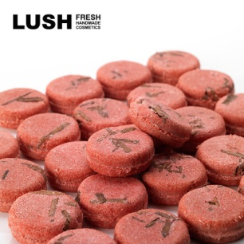 |  | Lush Brand | LUSH-MASKMAGNAMINTY-315 | LUSH-MASKMAGNAMINTY-315.gif | LUSH岚舒 英国正品丰盈洗发露 控油丰盈蓬松洗发水洗发露 330g | LUSH MASK OF MAGNAMINTY | <ul><li>产品名称：LUSH 丰盈洗发露 Big</li> <li>产地:&nbsp;&#33521;&#22269;</li> <li>品牌:&nbsp;LUSH</li> <li>美发护发单品:&nbsp;&#20016;&#30408;&#27927;&#21457;&#38706; Big</li> <li>适用发质:&nbsp;&#20013;&#24615;</li> <li>功效:&nbsp;&#20016;&#30408;&#34028;&#26494;&nbsp;&#24378;&#38887;&#38450;&#26029;&#21457;&nbsp;&#22836;&#30382;&#25511;&#27833;</li> <li>规格类型:&nbsp;&#27491;&#24120;&#35268;&#26684;</li> <li>化妆品净含量:&nbsp;330g</li> <li>化妆品特性:&nbsp;&#28165;&#29245;&#24230;&nbsp;&#26080;&#27531;&#30041;&nbsp;&#28201;&#21644;&#24230;&nbsp;&#27927;&#21457;&#27700;</li> </ul> |   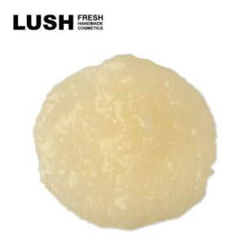 | Lush Brand

